Sheet1
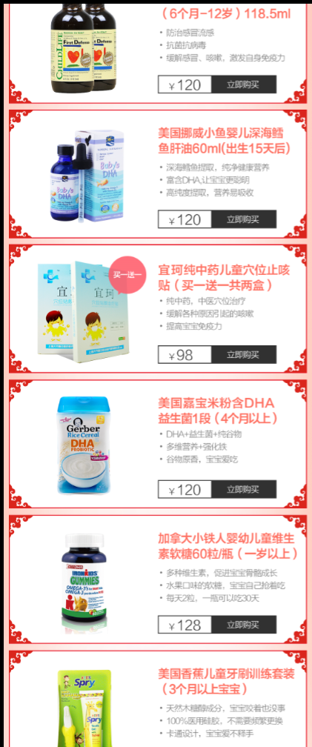

育儿编号
339

396

200

371

351

410

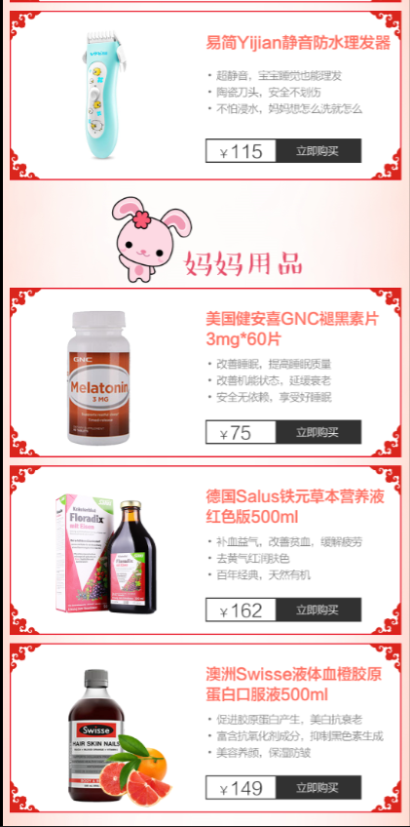

407

389

349

392

